informacje
Mieszanka ziołowa uzupełniająca mineralna

 | Grupa zwierząt: | Krowy mleczne

Skład mieszanki | Forma: | Lizawka
Ziele bylicy (2%)
Ziele krwawnika (2%) | Termin ważności: | 24 miesiące
Ekstrakt z karczocha (1%)
Ekstrakt z ogórecznika (1%) | Dawkowanie: | Ad libitum
Ekstrakt z pokrzywy (1%)
Owoc dzikiej róży (1%) | Zalety stosowania:
Sól kamienna (92%) | Dostarcza niezbędnych składników i witamin

 | Pomaga zachować równowagę jonową organizmu

 | Wpływa na apetyt i regulację trawienia

 | Poprawia wykorzystanie paszy

 | Zapewnia prawidłowy wzrost i rozwój
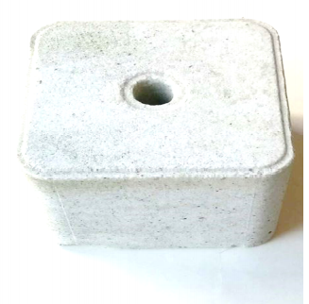
Ziele bylicy (2%) | 2% | 2
Ziele krwawnika (2%) | 2% | 2
Ekstrakt z karczocha (1%) | 1% | 1
Ekstrakt z ogórecznika (1%) | 1% | 1
Ekstrakt z pokrzywy (1%) | 1% | 1
Owoc dzikiej róży (1%) | 1% | 1
Sól kamienna (92%) | 92% | 92
 | Wzmacnia odporność

